상품제안서
헬프맨 유니버스 여행용 3라인 고속충전기세트 | 상품코드: F26781

 |  |  |  |  |  |  | 02-412-0044 | www.easy1.co.kr
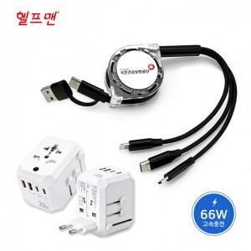

【상세/제작정보】

【인쇄/포장옵션】 | 에폭시, 풀칼라 / 포장지포장

【공급단가】 | 수량 | 50~ | 100~ | 500~ | 1,000~ | 2,000~
*VAT별도 | 단가 | 27,500원 | 27,060원 | 26,400원 | 25,740원 | 25,300원

【상품 URL】 | http://www.easy1.co.kr/src/goods_detail.php?gdno=26781

